课桌凳
徽州师范学校课桌凳参数要求
序号 | 产品名称 | 产品参考图 | 参数要求
1 | 双层三柱 学生课桌椅 | 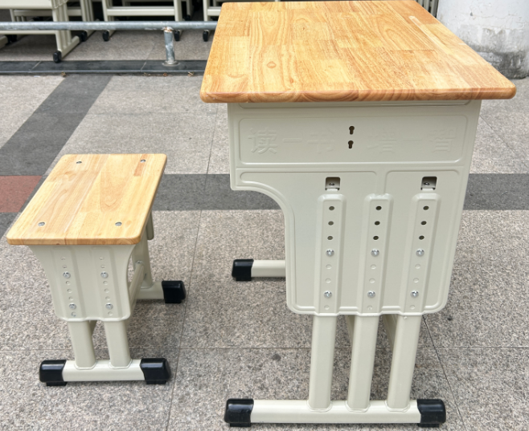 | 1、桌面尺寸：600×450×18mm 2、升降高度：670-790mm 3、采用18mm优质橡木齿接板打磨油漆成型，带笔槽，桌面四角为圆角。 4、书斗规格490×350×180mm斗板采用0.8mm厚优质冷扎板冲压卷边成型,桌斗分隔成两层，上层高170mm，下层高200mm。桌斗侧板总高440mm带有加固加强筋，侧板加强之处并带有学习鼓励标语。侧板厚度为1.0mm优质冷扎钢板冲压成型,侧板带有8个升降高度升降孔，升降幅度为670mm至790mm每3cm为一个升降高度。方便不同年龄阶段的使用者进行高度调节。 5、桌腿底管用30×50×1.2mm优质扁圆管，连接立柱采用三柱式25x45x1.2mm扁圆管冲压焊接，桌子为三柱双层升降式。 6、凳面尺寸：370×270x18mm，采用18mm优质橡木齿接板打磨油漆成型，四角为圆角。 7、升降高度：360-440mm 8、凳子侧板采用厚1.0mm优质冷扎板冲压成型，侧板升降高度为360mm至440mm每2cm为一个升降高度螺丝加强固定方便升降调节。 9、凳脚底管用30×50×1.2mm优质扁圆管，连接立柱采用双柱式25x45x1.2mm扁圆管冲压焊接。 10、焊接采用C02保护焊焊接，光滑平整无毛刺、无气孔、焊瘤、焊丝咬边和飞溅，经磷化酸洗、大型抛丸机喷砂机除锈，静电喷塑颜色为灰色。（可选色） 11、脚套为PP注塑成型,着地平稳，铆钉加固防止脱落，全新塑料耐磨、移位无声不易刮伤地面。 12、螺丝采用国标镀锌螺丝穿透凳面防松螺帽，安装牢固，紧固紧齐。 投标时提供投标人送检或抽检的第三方检测机构出具的检测(验)报告： 13.侧面有嵌式书包挂钩 ★课椅“升降螺杆”相关检测报告：符合QB/T 3325-2024 、GB/T10125-2021、QB/T3826-1999等标准；检验项目包括但不限于：金属电镀层抗盐雾18h，直径1.5mm以下锈点≤20点/dm²，其中直径≥1.0mm锈点不超过5点(离边缘棱角2mm以内的不计）符合要求。耐腐蚀试验和中性盐雾120h，乙酸盐雾120h，铜加速乙酸盐雾120h等级10级，力学性能。 ★钢管相关检测报告：符合GB/T 13452.4-2008：耐丝状腐蚀24h，GB/T 3325-2024：金属件外观金属喷漆（塑）涂层：附着力。QB/T 3832-1999、QB/T 3826-1999：中性盐雾试验（NSS）法120h，涂层对基体的保护等级10级，涂层本身的耐腐蚀等级10级，QB/T 3832-1999、QB/T 3827-1999：乙酸盐雾试验(ASS)法120h，涂层对基体的保护等级10级，涂层本身的耐腐蚀等级10级，QB/T 3832-1999、QB/T 3828-1999：铜盐加速乙酸盐雾试验(CASS)法120h，涂层对基体的保护等级10级，涂层本身的耐腐蚀等级10级。JB/T 7901-2023：均匀腐蚀24h：0.2-0.3mm/a。GB/T 224-2019：脱碳层深度：0.04-0.2；GB/T 6394-2017：平均晶粒度；无孪晶晶粒(浅腐蚀）；GB/T 13448-2019：耐划伤试验：最大负重值≥100g。 ★课桌相关检测报告：产品表面理化性能：金属喷漆涂层：硬度、冲击强度、耐盐浴符合要求，附着力达0级；金属电镀层：抗盐雾检测无锈点；木制件表面装饰层：耐冷热循环符合要求，耐干热、耐湿热耐污染达5级、耐磨、抗冲击检测结果达1级；耐光色牢度检测结果大于灰色样卡4级；木材含水率9～10%；力学性能：桌几类强度和耐久性：水平静载荷试验、主桌面垂直静载荷试验、垂直冲击试验水平耐久性试验、结构强度试验、垂直耐久性试验检测结果均符合要求；有害物质限量锑砷钡镉铬铅汞硒均未检出；甲醛、苯、甲苯、TVOC未检出；抗菌性能：罗伊氏乳杆菌、酿脓链球菌≥99.90%。 ★课椅相关检测报告：金属件：电镀件、喷塑涂层检测符合要求；木质件：虫蛀、贯通裂缝、腐朽材、节子检测符合要求；有害物质限量：甲苯、苯、甲醛、二甲苯、TVOC、锑砷钡镉铬铅汞硒均未检出；金属喷漆涂层：附着力0级；金属电镀层：抗盐雾检测无锈点；木制件表面装饰层：耐冷热循环符合要求；耐干热、耐湿热、耐污染达5级；耐磨、抗冲击达1级；耐光色牢度检测结果大于灰色样卡4级；木材含水率11～12%；抗菌性能：罗伊氏乳杆菌、酿脓链球菌≥99.90%。 ★实木橡胶板：至少包含检测项：甲醛释放量≤0.1mg/L；木材含水率≤11%、木质件外观要求：贯通裂缝、虫蛀、节子、腐朽材检测均要求合格。 ★水性底漆：包含检测项：VOC含量＜2g/L；甲醛含量未检出；总铅含量未检出；可溶性重金属含量铬镉汞检测均为未检出；苯系物总和含量（限苯、甲苯、二甲苯）未检出；乙二醇醚及醚酯总和含量检测未检出；抗霉菌性能：长霉等级-宛氏

